Pregunta 1
A)graficar |  |  |  |  |  | b) marcar área exacta en intervalo de 0 a 6
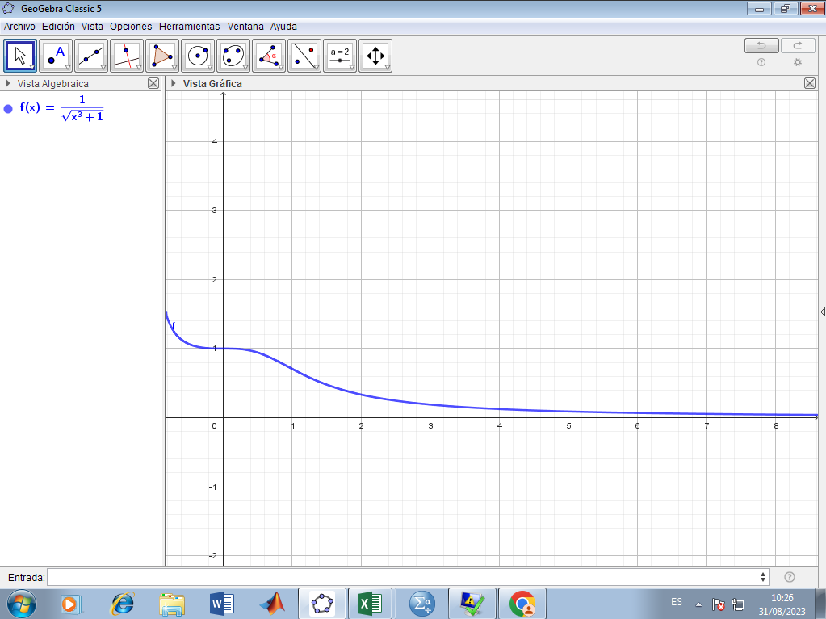
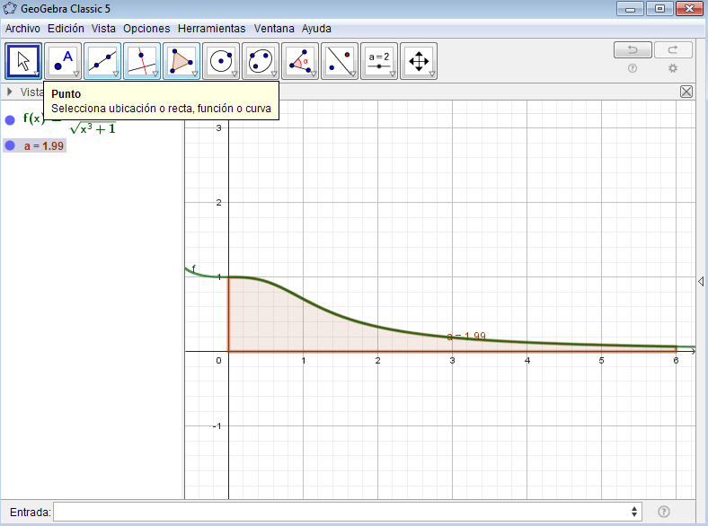

MÉTODO DE TRAPECIO
 | x | f(x) | h | F1 Trap | Error
a | 0 | 0.5 | 0.1 | 0 | 0.34
xm | 0 | 0.5 |  | 0
b | 0 | 0.5 |  | 0
 | 0 | 0.5 |  | 0
 | 0 | 0.5 |  | 0
 | 0 | 0.5 |  | 0
 | 0 | 0.5 |  | 0
 | 0 | 0.5 |  | 0
 | 0 | 0.5 |  | 0
 | 0 | 0.5 |  | 0
 | 0 | 0.5 |  | 0
 | 0 | 0.5 |  | 0
 | 0 | 0.5 |  | 0
 | 0 | 0.5 |  | 0
 | 0 | 0.5 |  | 0
 | 0 | 0.5 |  | 0
 | 0 | 0.5 |  | 0
 | 0 | 0.5 |  | 0
 | 0 | 0.5 |  | 0
 | 0 | 0.5 |  | 0
 | 0 | 0.5 |  | 0
 | 0 | 0.5 |  | 0
 | 0 | 0.5 |  | 0
 | 0 | 0.5 |  | 0
 | 0 | 0.5 |  | 0
 | 0 | 0.5 |  | 0
 | 0 | 0.5 |  | 0
 | 0 | 0.5 |  | 0
 | 0 | 0.5 |  | 0
 | 0 | 0.5 |  | 0
 | 0 | 0.5 |  | 0
 | 0 | 0.5 |  | 0
 | 0 | 0.5 |  | 0
 | 0 | 0.5 |  | 0
 | 0 | 0.5 |  | 0
 | 0 | 0.5 |  | 0
 | 0 | 0.5 |  | 0
 | 0 | 0.5 |  | 0
 | 0 | 0.5 |  | 0
 | 0 | 0.5 |  | 0
 | 0 | 0.5 |  | 0
 | 0 | 0.5 |  | 0
 | 0 | 0.5 |  | 0
 | 0 | 0.5 |  | 0
 | 0 | 0.5 |  | 0
 | 0 | 0.5 |  | 0
 | 0 | 0.5 |  | 0
 | 0 | 0.5 |  | 0
 | 0 | 0.5 |  | 0
 | 0 | 0.5 |  | 0
 | 0 | 0.5 |  | 0
 | 0 | 0.5 |  | 0
 | 0 | 0.5 |  | 0
 | 0 | 0.5 |  | 0
 | 0 | 0.5 |  | 0
 | 0 | 0.5 |  | 0
 | 0 | 0.5 |  | 0
 | 0 | 0.5 |  | 0
 | 0 | 0.5 |  | 0
 | 0 | 0.5 |  | 0
 | 0 | 0.5 |  | 0

